GILIBERT
FORMATO DE DIAGNOSTICO INFRAESTRUCTURA
INFRAESTRUCTURA
DIRECCION
MUNICIPIO
FECHA DE VISITA
PROFESIONAL A CARGO
DESCRIPCION

NOMBRE DEL AREA |  | CONDICIONES EXISTENTES | OBSERVACIONES /MEJORA | AREA A INTERVENIR
REGISTRO FOTOGRAFICO
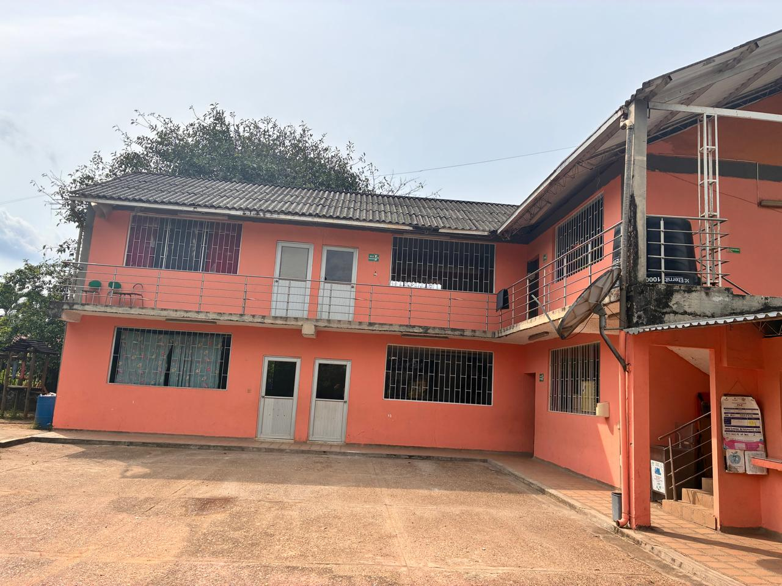 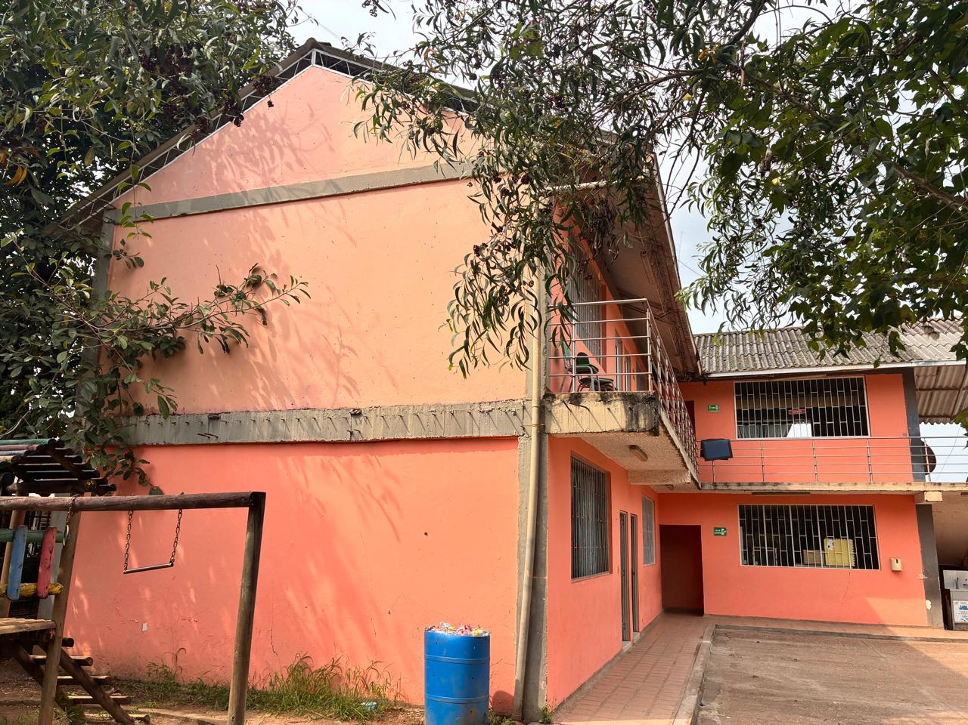 |  | SE ENCUENTRA EN BUEN ESTADO | deterioro de los acabados de pintura en las aulas, manifestado en decoloración, manchas y desprendimiento parcial, producto del uso y el paso del tiempo. En consecuencia, se recomienda la ejecución de actividades de mantenimiento consistentes en preparación de superficies y repinte general, con el fin de mejorar las condiciones estéticas y de habitabilidad de los espacios. | MUROS Y ESTRUCTURA

SALA DE PROFESORES |  | CONDICIONES EXISTENTES | OBSERVACIONES /MEJORA | AREA A INTERVENIR
REGISTRO FOTOGRAFICO
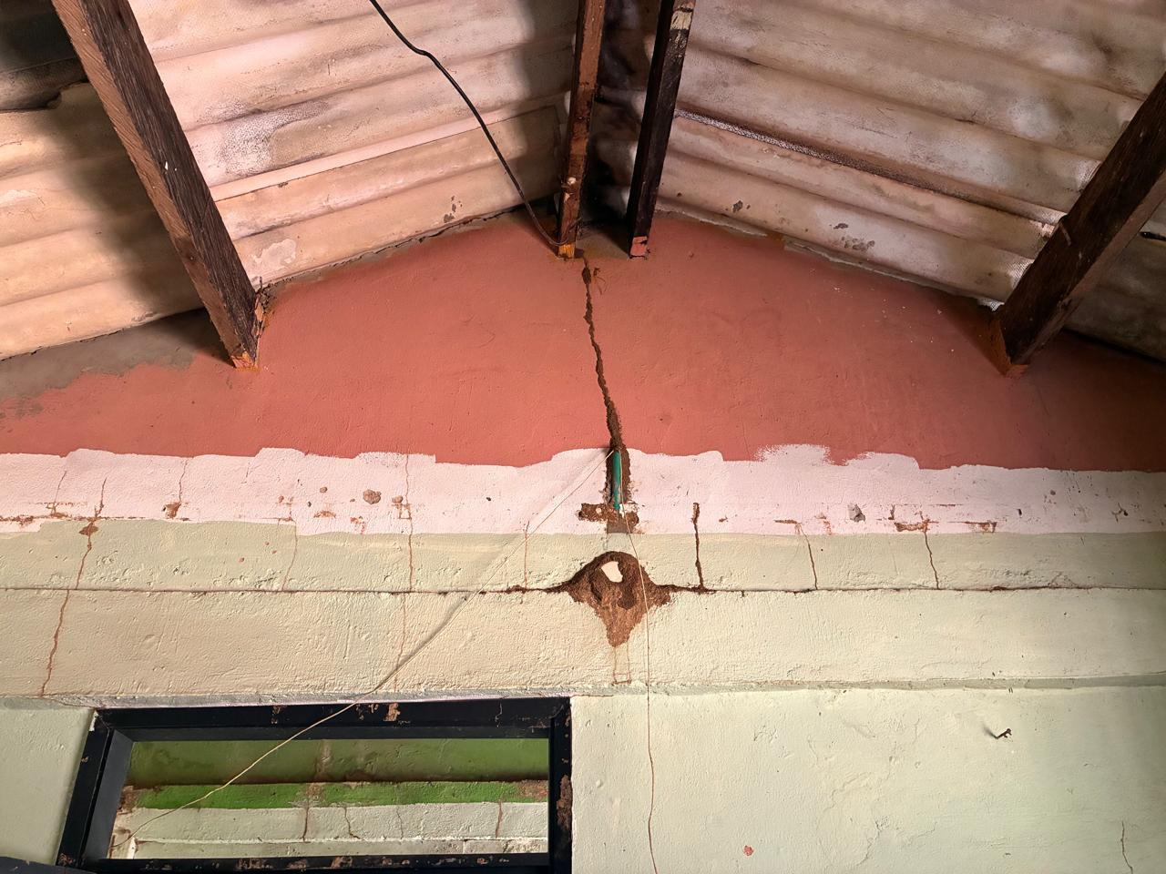 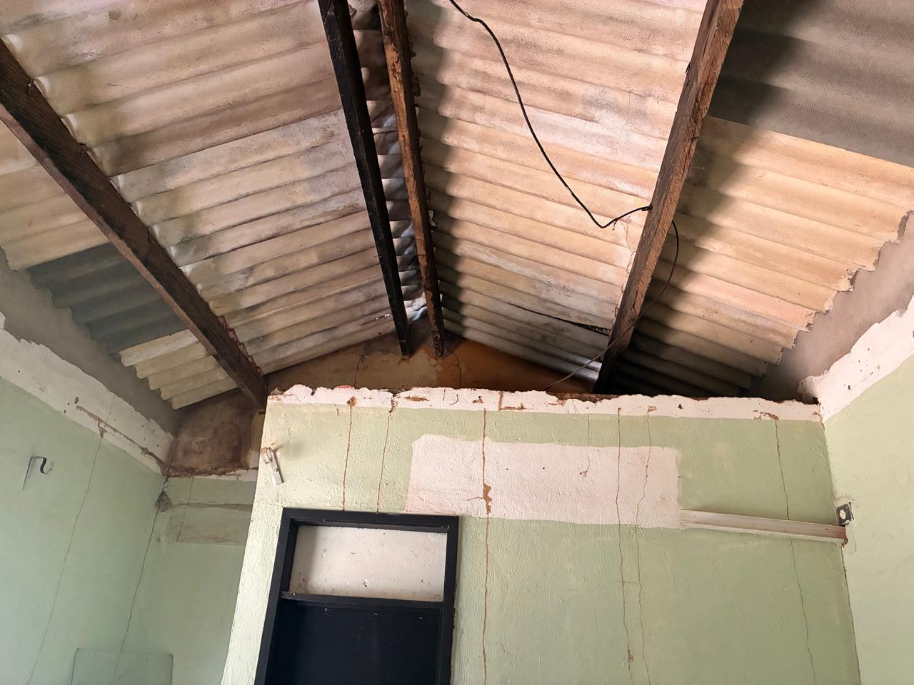 |  | Se evidencia fisuración vertical y horizontal en el elemento estructural (viga o dintel), con presencia de grietas activas que atraviesan el muro. Se observa desprendimiento del recubrimiento (pañete) y exposición del material interno. Asimismo, se identifican manchas de humedad y posibles filtraciones provenientes de la cubierta. La estructura de soporte de la cubierta presenta signos de deterioro y oxidación en algunos elementos, además de instalaciones eléctricas expuestas sin adecuada canalización. | Se recomienda realizar una evaluación estructural detallada para determinar la causa de las fisuras y definir su tratamiento. Ejecutar la reparación de grietas mediante técnicas adecuadas, reposición de recubrimientos y aplicación de acabados. Adicionalmente, se debe cambiar la cubierta para eliminar filtraciones, así como ordenar las instalaciones eléctricas. En caso de evidenciar compromiso estructural, considerar el refuerzo o reconstrucción del elemento afectado. | CUBIERTA SALA DE PROFESORES
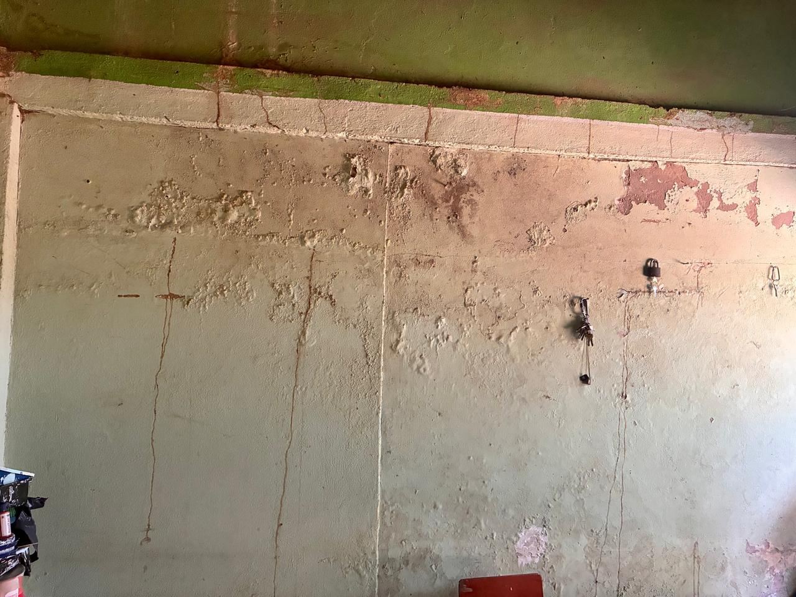 | 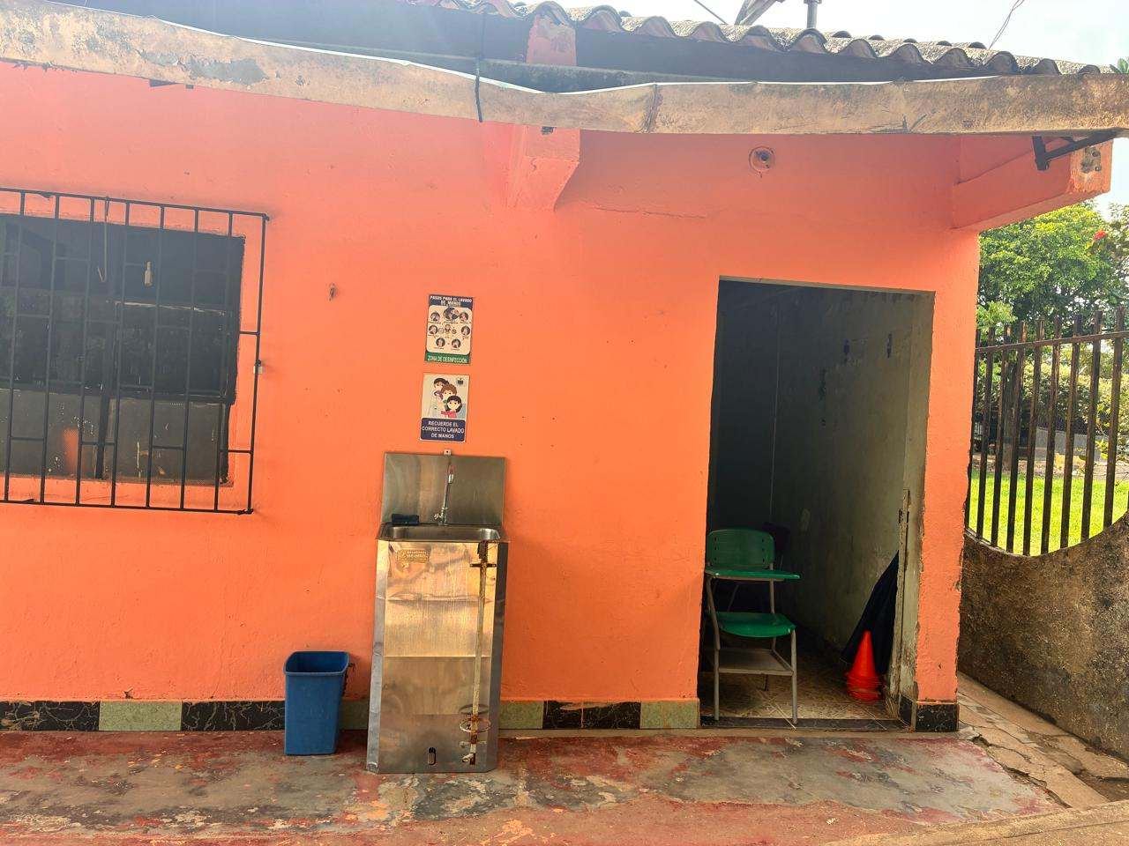 | En muros se evidencia un avanzado deterioro de los acabados, caracterizado por la presencia de humedad ascendente y/o filtraciones, manifestadas en ampollamiento, desprendimiento de pintura y formación de eflorescencias. Se observan fisuras verticales y manchas continuas asociadas al paso de agua | realizar la remoción total de los acabados deteriorados, tratamiento de superficies (limpieza, neutralización de sales y aplicación de impermeabilizante), reparación de fisuras y reposición de pañetes. Finalmente, aplicar sistema de pintura adecuado para ambientes con presencia de humedad. Asimismo, se debe garantizar la correcta instalación y protección de los puntos eléctricos | MUROS SALA DE PROFESORES
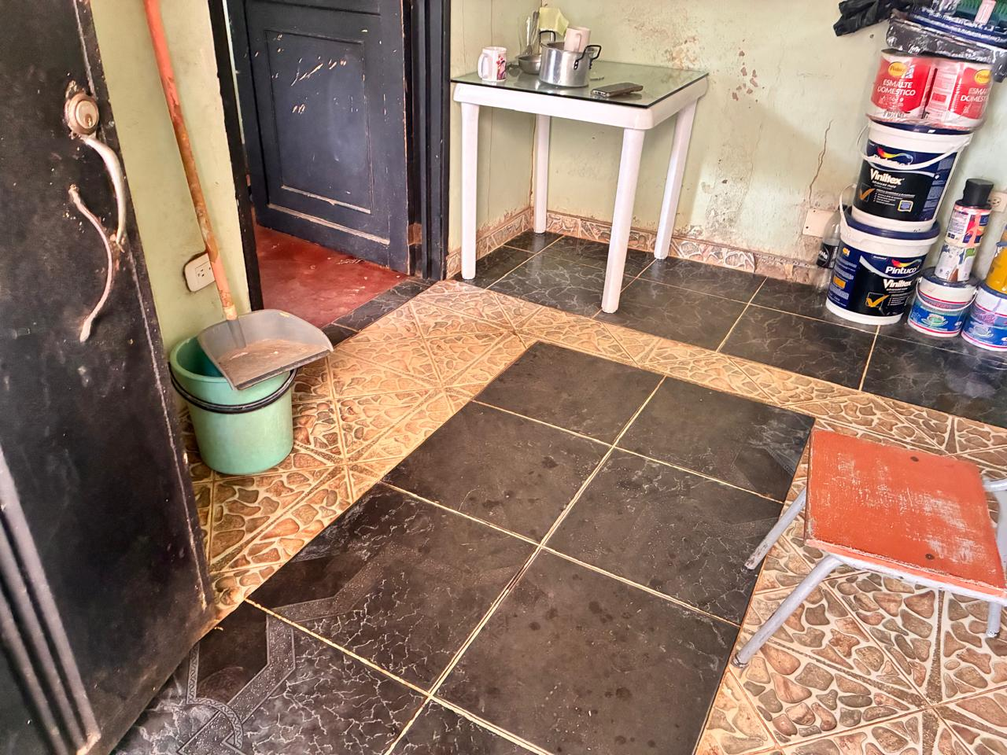 | 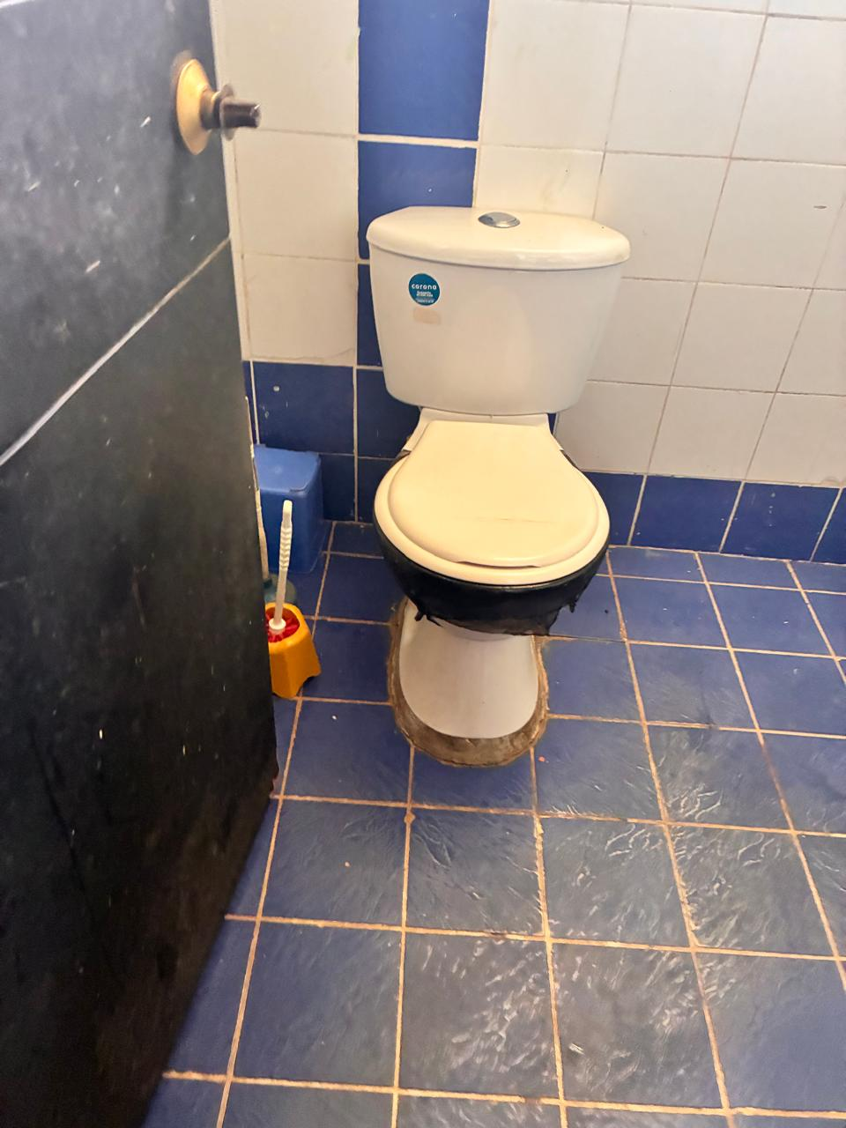 | Pisos con enchape y esmalte, baños en mal estado | Se recomienda realizar la nivelación y reposición uniforme del piso, garantizando homogeneidad en materiales y correcta instalación | PISOS SALA DE PROFESORES
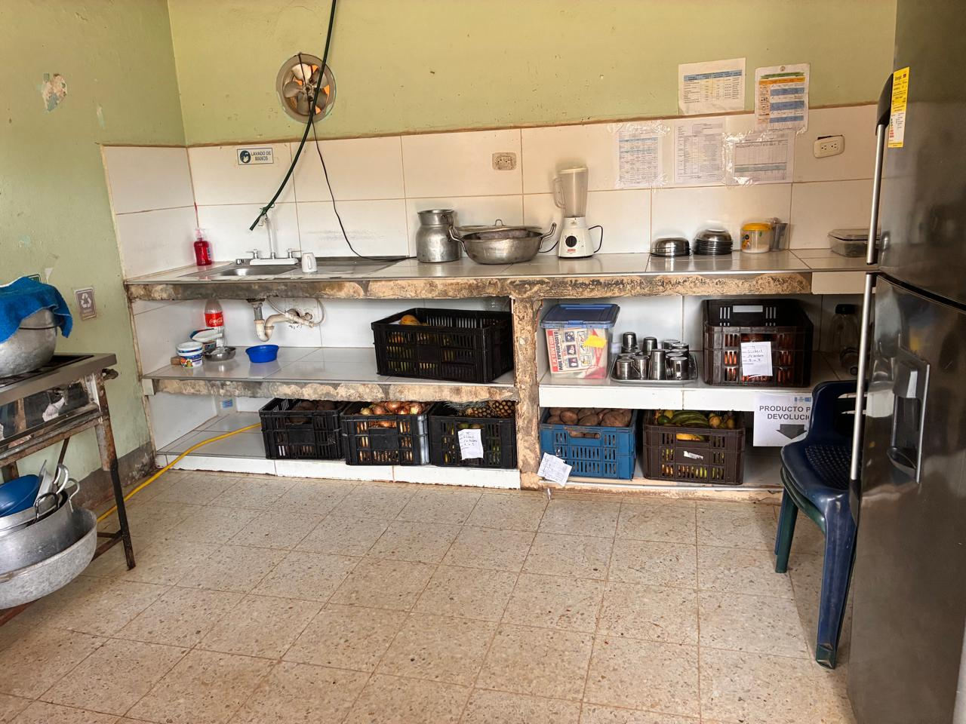 | 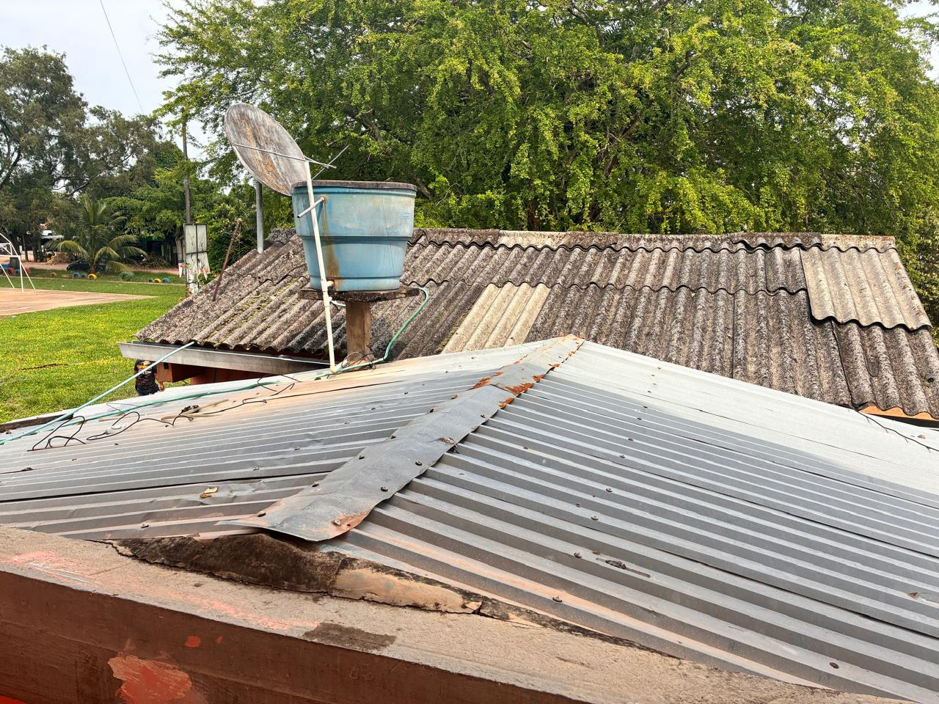 | Mesones cocina, mensula tanque | Demolicion de mesones y mensula, ya que tienen aceros expuestos. | COCINA ACTUAL- CAFETERIA
PARQUE INFANTIL |  | CONDICIONES EXISTENTES | OBSERVACIONES /MEJORA | AREA A INTERVENIR
REGISTRO FOTOGRAFICO
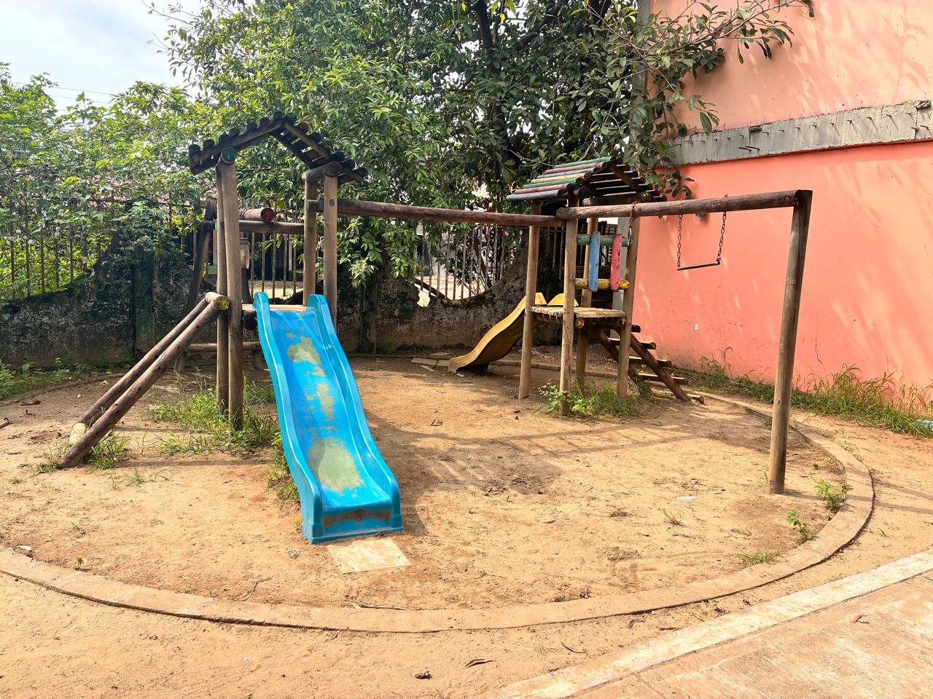 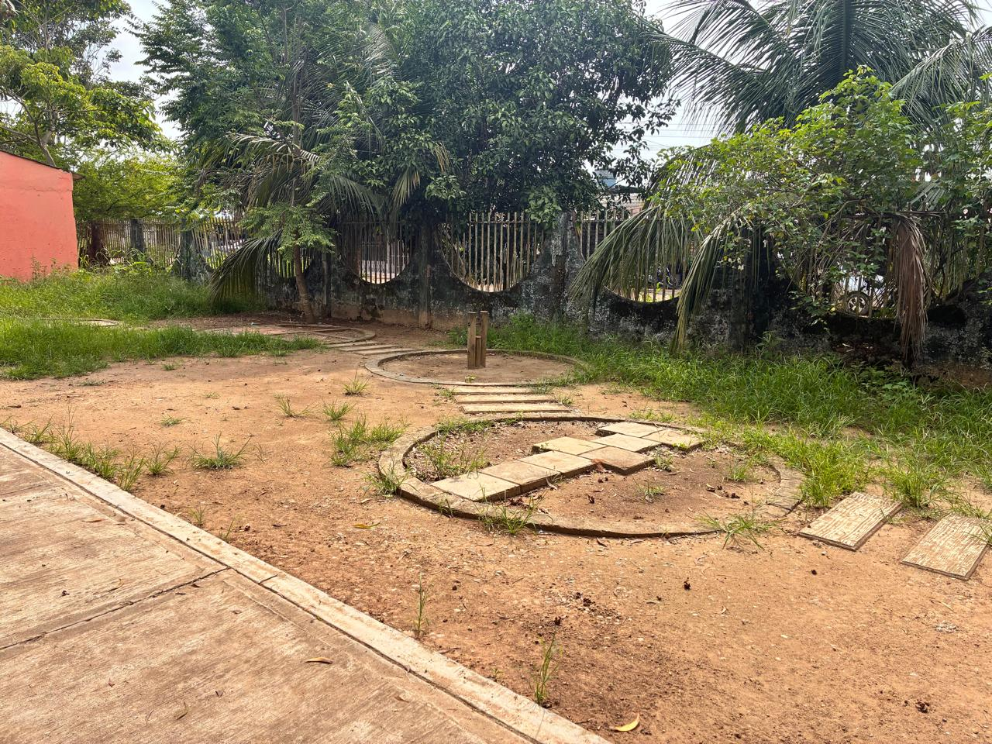 |  | Se evidencia desgaste general de los elementos, con decoloración y deterioro en los acabados, así como posible afectación por exposición a la intemperie. Algunas piezas presentan signos de envejecimiento y falta de mantenimiento. El terreno no cuenta con una superficie amortiguante uniforme ni delimitación adecuada en toda el área | Se recomienda realizar mantenimiento general de las estructuras, incluyendo lijado y protección de la madera, así como revisión y ajuste de uniones. Evaluar la reposición de elementos deteriorados o que no cumplan condiciones de seguridad. Implementar una superficie amortiguante adecuada y mejorar la delimitación del área. Adicionalmente, realizar limpieza, control de vegetación y establecer un plan periódico de mantenimiento preventivo para garantizar condiciones seguras de uso. | PARQUE
OBSERVACIONES
De acuerdo con la visita realizada, se evidencia el deterioro de la infraestructura existente, atribuible al prolongado tiempo de uso de la sala de profesores y la cafetería. En este sentido, y con el propósito de optimizar los espacios y recursos disponibles, se recomienda la demolición total de esta área y la ejecución de una nueva construcción, que contemple un diseño confortable y funcional, acorde con los requerimientos actuales.
INFORMACION ELABORACION VISITA
CARGO | NOMBRE | FIRMA

.

